상품제안서
헤비 라운드 14수 반팔 티셔츠 | 상품코드: S47890

 |  |  |  |  |  |  | 02-713-8555 | www.synergygift.co.kr
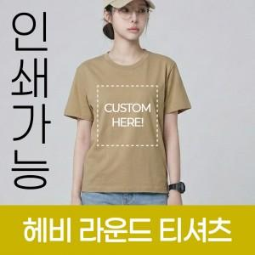

【상세/제작정보】

【인쇄/포장옵션】 | / OPP(비닐)

【공급단가】 | 수량 | 50~ | 100~ | 300~ | 1,000~ | 3,000~
*VAT별도 | S~XL | 8,840원 | 8,630원 | 8,220원 | 7,820원 | 7,610원
 | 2XL~3XL | 10,140원 | 9,900원 | 9,430원 | 8,970원 | 8,730원

【상품 URL】 | https://www.synergygift.co.kr:443/src/goods_detail.php?gdno=47890

